Worksheet
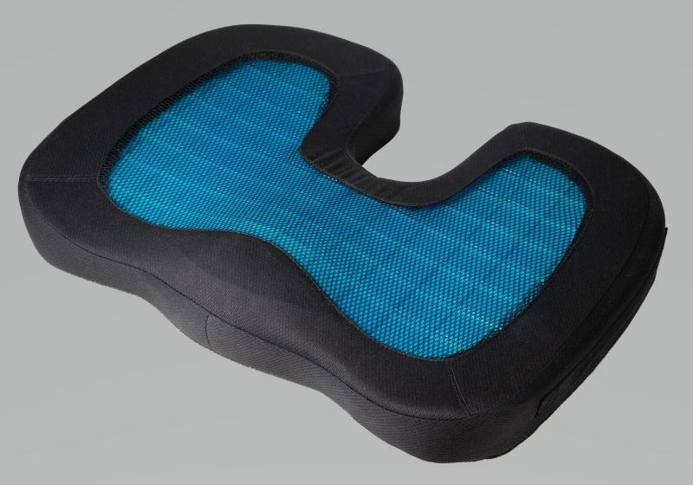
Lifenaxx Sitzkissen mit Geleinlage LX-014

Artikelnummer | 4861 |  | VE | 7
EAN | 4260358128030 |  | Stück pro Palette | 96
Zollnummer | 94049090 |  | Lagen Pro Palette | 4

Abmessungen - Artikel
Länge(cm) | Breite(cm) | Höhe(cm) | Gewicht(g)
45.5 | 35 | 7 | 826

Abmessungen - Artikelverpackung
Länge(cm) | Breite(cm) | Höhe(cm) | Leergewicht(g) | Gewicht(g) Artikel+Verpackung
45.5 | 35 | 7 | 772 | 872

Abmessungen - VE Karton (Masterkarton)
Länge(cm) | Breite(cm) | Höhe(cm) | Gewicht(g)
46.5 | 36.5 | 21 | 3120

Verpackung - Bestandteile
Rest Zubehör (g) | Papier/Pappe (g) | Styropor (g) | Kunstst. Hohlkörper(g) | Kunstst. Folien(g) | Materialverbunde (g)
0 | 46 | 0 | 0 | 10 | 0

Weiterführende Informationen
Technaxx Reseller Portal

